关系图
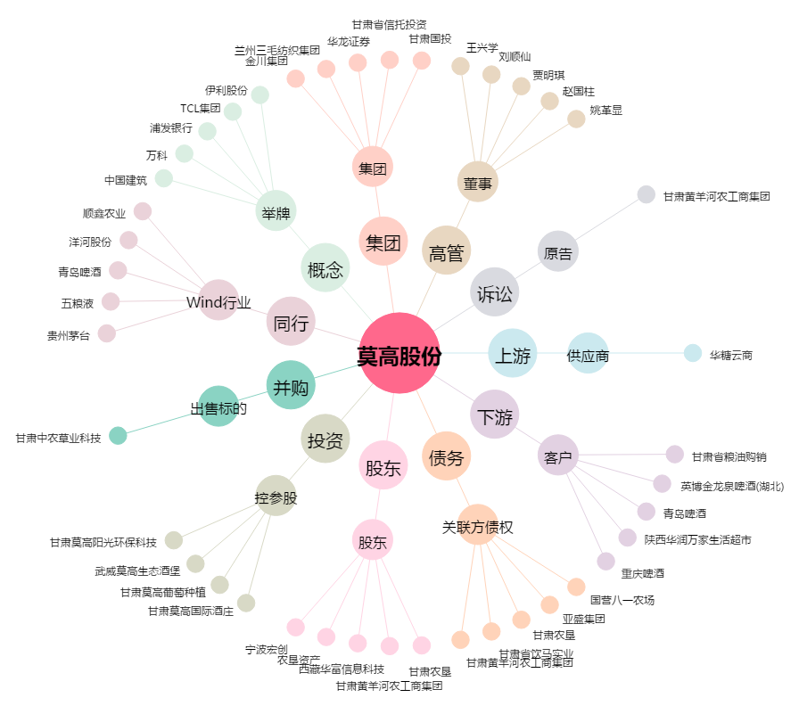
莫高股份[600543.SH] - 关系概览图

